NOMBRE IGLESIA 1
FORMATO DE INSCRIPCIÓN INTERFESJA | 18-20 DE OCTUBRE DEL 2019 CRÉELO | Las Cañadas, Ensenada, BC.

DISTRITO |  |  |  |  | TOTAL DE INSCRIPCIONES
IGLESIA |  |  |  |  | TOTAL DE JÓVENES INSCRITOS |  |  |  | 4
NOMBRE DEL PASTOR |  |  |  |  | TOTAL A PAGAR DE INSCRIPCIONES |  |  |  | $2,380.00
DIR. JOVENES |  |  |  |  | TOTAL DE OTROS PAGOS
CEL. DIR. JOVENES |  |  |  |  | TOTAL DE PLAYERAS |  |  |  | 3
RESPONSABLE SEGURIDAD |  |  |  |  | TOTAL A PAGAR POR PLAYERAS ($70 C/1) |  |  |  | $210.00
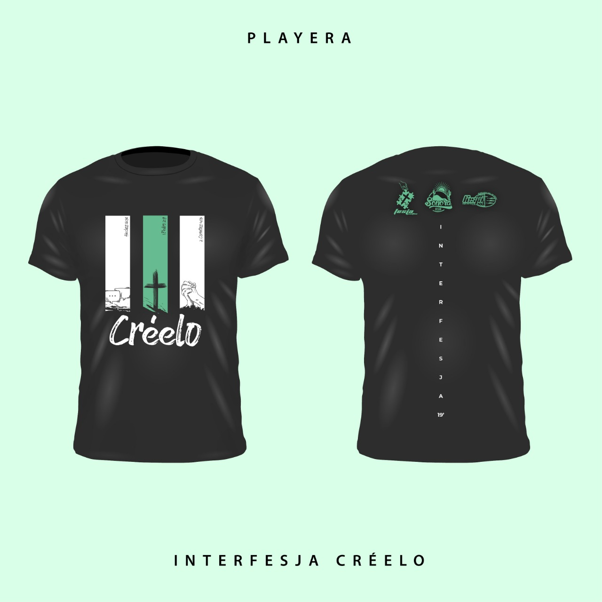
 |  |  |  |  | TOTAL A PAGAR |  |  |  | $2,590.00
No. | NOMBRE COMPLETO | EDAD | INSCRIPCIÓN $570 / $620 | TALLA PLAYERA | COSTO DE PLAYERA $70 | ES MIEMBRO BAUTIZADO (X) | INSTRUCCIONES:
1 | Nombre Apellido | 16 | $570.00 | S | $70.00 | X | COSTOS DE INSCRIPCION
2 | Nombre Apellido | 32 | $570.00 | XL | $70.00 |  | (PRECIO POR PERSONA)
3 | Nombre Apellido | 25 | $620.00 |  |  | X | FECHA PUNTUAL | 9-Sep-19
4 | Nombre Apellido | 28 | $620.00 | 14/16 | $70.00 |  | COSTO | $570
5 |  |  |  |  |  |  | FECHA LIMITE | 7-Oct-19
6 |  |  |  |  |  |  | COSTO | $620
7 |  |  |  |  |  |  | PLAYERA OFICIAL
8 |  |  |  |  |  |  | (CORTE UNISEX)
9 |  |  |  |  |  |  | COSTO DE PLAYERA
10 |  |  |  |  |  |  | $70 PESOS
11 |  |  |  |  |  |  | TALLAS DISPONIBLES
12 |  |  |  |  |  |  | 14/16, S, M, L, XL, XXL
13
14 |  |  |  |  |  |  | costo adicional a la inscripción
15 |  |  |  |  |  |  | ALIMENTOS
16 |  |  |  |  |  |  | LA INSCRIPCIÓN AL EVENTO NO INCLUYE ALIMENTOS. CADA DISTRITO ES RESPONSABLE DE ORGANIZAR SUS PROPIAS COCINAS, O BIEN, SOLICITAR APOYO A OTRO DISTRITO O A LA COCINA DE FESJA
17
18
19
20
21 |  |  |  |  |  |  | LÍDERES JUVENILES
22 |  |  |  |  |  |  | Escribir los datos de tus jóvenes que son candidatos a investirse como Líderes Juveniles durante el evento
23
24
25 |  |  |  |  |  |  |  |  | Nombre1
26 |  |  |  |  |  |  |  |  | Correo1
27 |  |  |  |  |  |  |  |  | Celular1
28 |  |  |  |  |  |  |  |  | Facebook1
29 |  |  |  |  |  |  |  |  | Nombre2
30 |  |  |  |  |  |  |  |  | Correo2
31 |  |  |  |  |  |  |  |  | Celular2
32 |  |  |  |  |  |  |  |  | Facebook2
33 |  |  |  |  |  |  | Consulta los ANEXOS del Boletín para
TOTALES |  |  | $2,380.00 |  | $210.00 |  | mayores informes sobre este programa
34 |  |  |  |  |  |  | COSTOS DE INSCRIPCION
35 |  |  |  |  |  |  | (PRECIO POR PERSONA)
36 |  |  |  |  |  |  | FECHA PUNTUAL | 9-Sep-19
37 |  |  |  |  |  |  | COSTO | $570
38 |  |  |  |  |  |  | FECHA LIMITE | 7-Oct-19
39 |  |  |  |  |  |  | COSTO | $620
40 |  |  |  |  |  |  | PLAYERA OFICIAL
41 |  |  |  |  |  |  | (CORTE UNISEX)
42 |  |  |  |  |  |  | COSTO DE PLAYERA
43 |  |  |  |  |  |  | $70 PESOS
44 |  |  |  |  |  |  | TALLAS DISPONIBLES
45 |  |  |  |  |  |  | 14/16, S, M, L, XL, XXL
46
47 |  |  |  |  |  |  | costo adicional a la inscripción
48 |  |  |  |  |  |  | ALIMENTOS
49 |  |  |  |  |  |  | LA INSCRIPCIÓN AL EVENTO NO INCLUYE ALIMENTOS. CADA DISTRITO ES RESPONSABLE DE ORGANIZAR SUS PROPIAS COCINAS, O BIEN, SOLICITAR APOYO A OTRO DISTRITO O A LA COCINA DE FESJA
50
51
52
53
54 |  |  |  |  |  |  | LÍDERES JUVENILES
55 |  |  |  |  |  |  | Escribir los datos de tus jóvenes que son candidatos a investirse como Líderes Juveniles durante el evento
56
57
58 |  |  |  |  |  |  |  |  | Nombre1
59 |  |  |  |  |  |  |  |  | Correo1
60 |  |  |  |  |  |  |  |  | Celular1
61 |  |  |  |  |  |  |  |  | Facebook1
62 |  |  |  |  |  |  |  |  | Nombre2
63 |  |  |  |  |  |  |  |  | Correo2
64 |  |  |  |  |  |  |  |  | Celular2
65 |  |  |  |  |  |  |  |  | Facebook2
66 |  |  |  |  |  |  | Consulta los ANEXOS del Boletín para
67 |  |  |  |  |  |  | mayores informes sobre este programa
68 |  |  |  |  |  |  | ESCRIBE AQUÍ CUALQUIER COMENTARIO O ACLARACIÓN SOBRE EL FORMATO DE INSCRIPCIÓN
69
70
71
72
73
74
75
76
77
78
79
80
TOTALES |  |  | $0.00 |  | $0.00

